경기종합지수(e-나라지표)
『경기종합지수』

※그래프

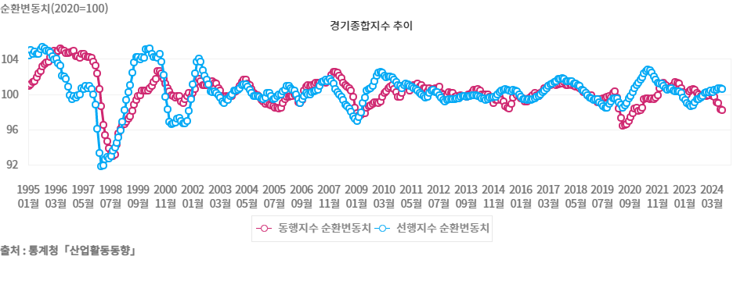

※통계표
통계표명: | 경기종합지수
단위: | 2020=100
 | 202308월 | 202309월 | 202310월 | 202311월 | 202312월 | 202401월 | 202402월 | 202403월 | 202404월 | 202405월 | 202406월 | 202407월 | 202408월
동행지수순환변동치 | 100.0 | 99.8 | 99.9 | 99.9 | 99.8 | 99.9 | 100.1 | 99.8 | 99.7 | 99.1 | 99.0 | 98.3 | 98.2
선행지수순환변동치 | 99.4 | 99.6 | 99.8 | 100.1 | 100.2 | 100.2 | 100.4 | 100.2 | 100.5 | 100.5 | 100.7 | 100.7 | 100.6
출처: | 통계청「산업활동동향」
주석: | 추세치=100을 기준으로 순환변동치가 100을 상회하면 추세이상의 성장을 하고 있고 100을 하회하면 추세이하의 성장을 하고 있다고 볼 수 있으며 순환변동치 수준보다는 방향 중심으로 해석

※의미분석
지표설명 | ■ 경기종합지수 의의 ° 경기종합지수는 국민경제 전체의 경기동향을 쉽게 파악하기 위하여 경제부문별(생산, 투자,고용, 소비 등)로 경기에 민감하게 반영하는 주요 경제지표들을 선정한 후 이 지표들의 전월대비 증감률을 합성하여 작성 ☞ 개별 구성지표들의 증감률 크기에 의해 경기변동의 진폭까지도 알 수 있으므로 경기변동의 방향, 국면 및 전환점은 물론 속도까지도 동시에 분석할 수 있어 우리나라의 대표적인 종합경기지표로 널리 활용되고 있음
지표해석 | ■ 경기종합지수 구성 ㅇ 경기종합지수에는 선행(Leading), 동행(Coincident), 후행(Lagging)종합지수가 있음 (1) 선행종합지수는 앞으로의 경기동향을 예측하는 지표로서 구인구직비율, 건설수주액, 재고순환지표 등과 같이 앞으로 일어날 경제현상을 미리 알려주는 7개 지표들의 움직임을 종합하여 작성함 (2) 동행종합지수는 현재의 경기상태를 나타내는 지표로서 광공업생산지수, 소매판매액지수, 비농림어업취업자수 등과 같이 국민경제 전체의 경기변동과 거의 동일한 방향으로 움직이는 7개 지표로 구성됨 (3) 후행종합지수는 경기의 변동을 사후에 확인하는 지표로서 생산자제품재고지수, 회사채유통수익률, 가계소비지출 등과 같은 5개 지표로 구성됨
유의사항 | o 경기예측력 및 현재 경기설명력 향상 등을 위한 제8차 경기종합지수 개편으로 2012. 2월부터 동행, 선행, 후행종합지수의 구성지표가 변경

※관련용어
선행종합지수: | 선행종합지수는 앞으로의 경기동향을 예측하는 지표로서 구인구직비율, 건설수주액, 재고순환지표 등과 같이 앞으로 일어날 경제현상을 미리 알려주는 9개 지표들의 움직임을 종합하여 작성함
동행종합지수: | 동행종합지수는 현재의 경기상태를 나타내는 지표로서 광공업생산지수, 소매판매액지수, 비농림어업취업자수 등과 같이 국민경제 전체의 경기변동과 거의 동일한 방향으로 움직이는 7개 지표로 구성됨
후행종합지수: | 후행종합지수는 경기의 변동을 사후에 확인하는 지표로서 생산자제품재고지수, 회사채유통수익률, 가계소비지출 등과 같은 5개 지표로 구성됨
동행지수 순환변동치: | 동행지수에서 추세변동분을 제거한 지표로 현재 경기 국면 및 전환점 파악에 이용
선행지수 순환변동치: | 선행지수에서 추세변동분을 제거한 지표로 향후 경기 국면 및 전환점 단기예측에 이용

※지표정보
담당 부서 및 연락처 | 기획재정부, 경제분석과, 044-215-2737
최근 갱신일 | 2024-10-10(입력예정일 : 2024-11-13)
자료 출처 | 『산업활동동향』(매 익월 하순)
공표 주기 | 매월

